C#设计及说明
项目名: | 基于C#的在线答题系统设计与实现
要求: | 能够随机取题,每套题中题目不重复
 | 能够选择上一题、下一题
 | 第一题时不能选上一题，最后一题时不能选下一题
 | 能够对用户的答题结果进行判分
 | 能够显示用户答错的题目的信息
 | 使用文件系统保存题库

1 | 项目立项:设计和实现一个基于C#的考试管理系统
 |  | 流程图:
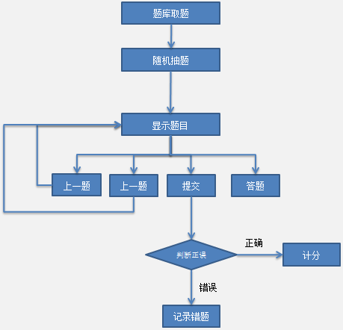

 | WinForm编程知识回顾
 |  | 文本框 | TextBox
 |  | 复选框 | CheckBox
 |  | 按钮 | Button
 |  | 按钮点击事件
 |  | 常用属性: | Text
 |  |  | Name
 |  |  | Enable
 |  |  | ReadOnly

2 | C#文件读取:通过文件读取数据
 | 预先规定文件格式: |  | 一个#后面是题目
 |  |  | A加空格后面是选项A
 |  |  | B加空格后面是选项B
 |  |  | C加空格后面是选项C
 |  |  | D加空格后面是选项D
 |  |  | 两个##后面是标准答案

 | 核心代码:
 | public List<Question> getQsFromFile(string sDataName)
 | {
 | List<Question> qlst = new List<Question>();

 | FileStream fs = new FileStream(sDataName, FileMode.Open);
 | StreamReader sr = new StreamReader(fs, Encoding.Default);
 | string sLine = string.Empty;
 | Question q = null;
 | while ((sLine = sr.ReadLine()) != null)
 | {
 | if (sLine.Length < 2)
 | {
 | continue;
 | }
 | // 每行的第一个字符
 | string sFirst = sLine.Substring(0, 1);
 | // 每行的第二个字符
 | string sSecond = sLine.Substring(1, 1);
 | if (sFirst == "#" && sSecond != "#")
 | {
 | // 说明本行是题目
 | q = new Question();
 | q.Title = sLine;
 | }
 | else if (sFirst == "#" && sSecond == "#")
 | {
 | // 说明本行是标准答案
 | q.Answer = sLine.Substring(2);

 | // 标准答案 是每道题的最后一行，读到了标准答案，说明一道题读完了
 | // 所以，可以在此时打印整到题目
 | qlst.Add(q);
 | }
 | else if (sFirst == "A" && sSecond == " ")
 | {
 | // 说明本行是A选项
 | q.OptA = sLine.Substring(2);
 | }
 | else if(...)
 | }
 | sr.Close();
 | fs.Close();
 | return qlst;
 | }

3 | 随机取题
 |  | 思路:从全部题目(List)中随机取题,删除取到的原题,防止重复

 |  | 示意图:
 |  | 1 |  | 5
 |  | X |  | 2
不要都是527,自己乱编几个随机数
 |  | 3 |  | 7
 |  | 4
 |  | X
 |  | 6
 |  | X
 |  | 8
 |  | 9
 |  | 10

 | 记录错题
 |  | Question类中,添加属性
 |  |  | public string UserAnswer { get; set; }

 |  | 在"上一题","下一题","提交"按钮按下时,记录用户选项
 |  |  | //记录用户选项
 |  |  | private void RememberUserAnswer()
 |  |  | {
 |  |  | string str用户选项 = string.Empty;

 |  |  | //如果选中，Checked等于true
 |  |  | //如果没选中，Checked等于false
 |  |  | if (this.checkBox1.Checked == true)
 |  |  | {
 |  |  | str用户选项 += "A";
 |  |  | }
 |  |  | if (this.checkBox2.Checked)
 |  |  | {
 |  |  | str用户选项 += "B";
 |  |  | }
 |  |  | if (this.checkBox3.Checked)
 |  |  | {
 |  |  | str用户选项 += "C";
 |  |  | }
 |  |  | if (this.checkBox4.Checked)
 |  |  | {
 |  |  | str用户选项 += "D";
 |  |  | }
 |  |  | Question oldQuestion = newQs[_题序号];
 |  |  | oldQuestion.UserAnswer = str用户选项;
 |  |  | }

4 | 算分

 |  | 1.算分核心代码

 |  | int 正确题目数量 = 0;
 |  | int 错误题目数量 = 0;
 |  | foreach(Question q in newQs){
 |  | if (q.UserAnswer == q.Answer)
 |  | {
 |  | // 正确
 |  | 正确题目数量++;
 |  | }
 |  | else
 |  | {
 |  | // 错误
 |  | 错误题目数量++;
 |  | Business.errQs.Add(q);
 |  | }
 |  | }
 |  | // 将变量score改为百分制
 |  | int score = 正确题目数量 * 100 / (正确题目数量 + 错误题目数量);

 |  | 2.使用弹窗显示用户得分
 |  |  | MessageBox.Show()

5 | 添加显示错题窗口
 |  | 多窗口调用流程:
 |  |  | 窗口1: | 实例化窗口2的对象
 |  |  |  | 调用ShowDialog()函数

 |  | 显示错题:
 |  |  | 1 | 使用静态变量public static List<Question> errList,用于记录错题
 |  |  | 2 | 将错题记录到上述变量中
 |  |  | 3 | 在显示错题窗口遍历上述变量,取出内容显示在TextBox中
 |  |  | 4 | 使用StringBuilder拼接要显示的内容.
 |  |  |  | 复习了StringBuilder的使用方式,
 |  |  |  | 认识了StringBuilder的使用场景
 | 总结
 |  | 1.收获
 |  | 2.存在哪些问题

